Maquettes
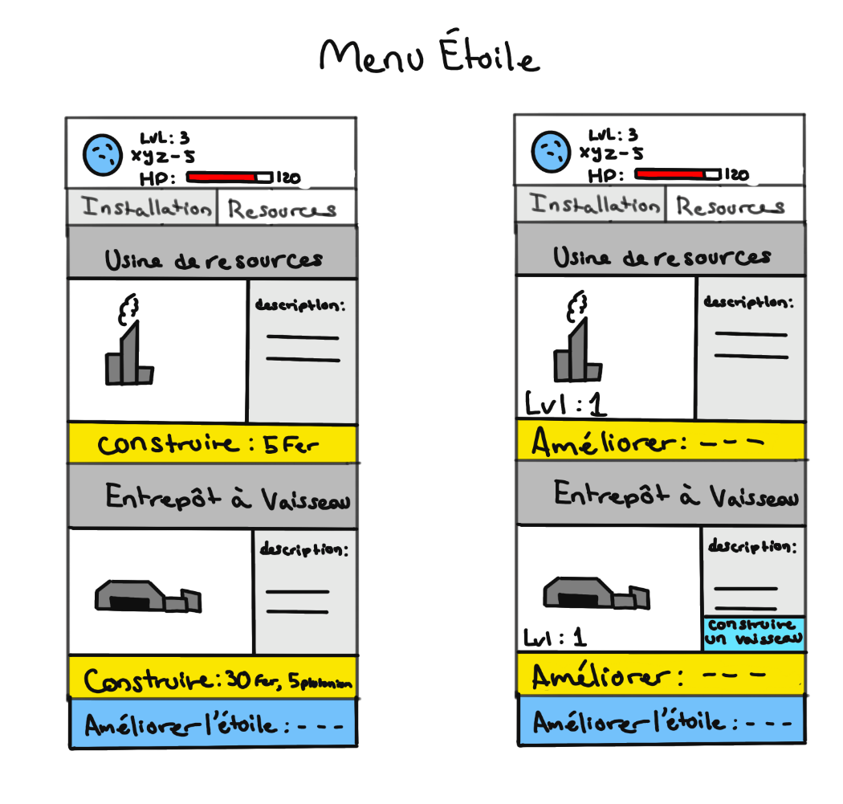
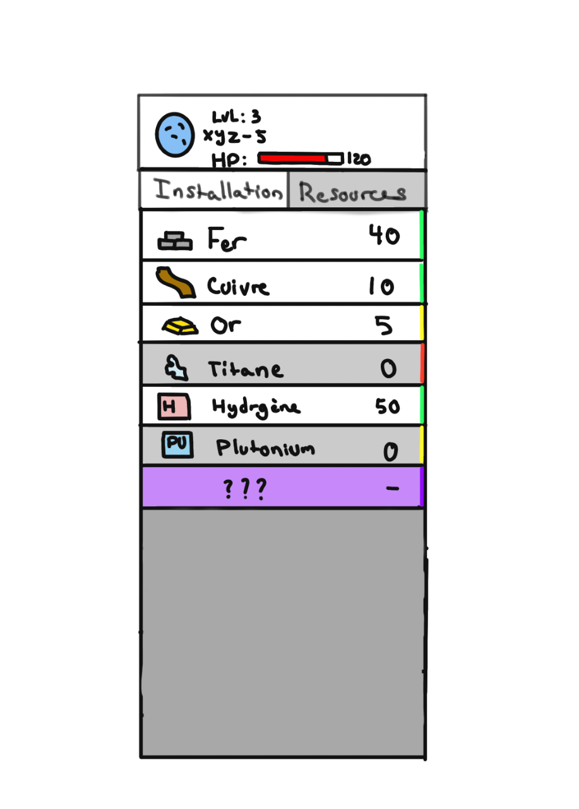
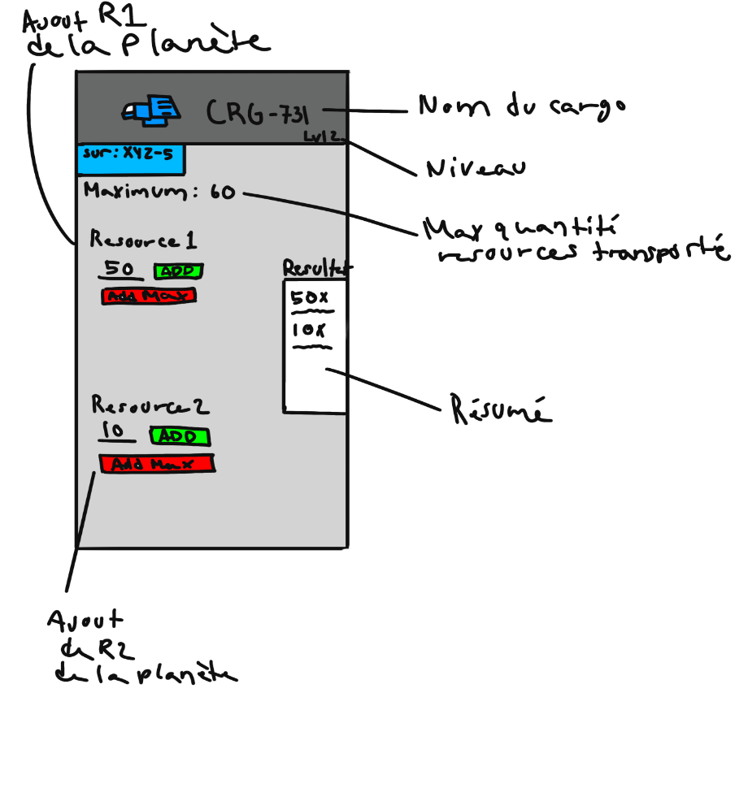
Maquette des interfaces graphiques
Maquette graphique représentant les pages-écrans du logiciel prévu. Cela permet d'identifier des ensembles fonctionnels de widget, offert à l'utilisateur.
Regroupement conceptuel, plutôt qu'agencement esthétique, pour l'instant. On parle donc d'ERGONOMIE du logiciel

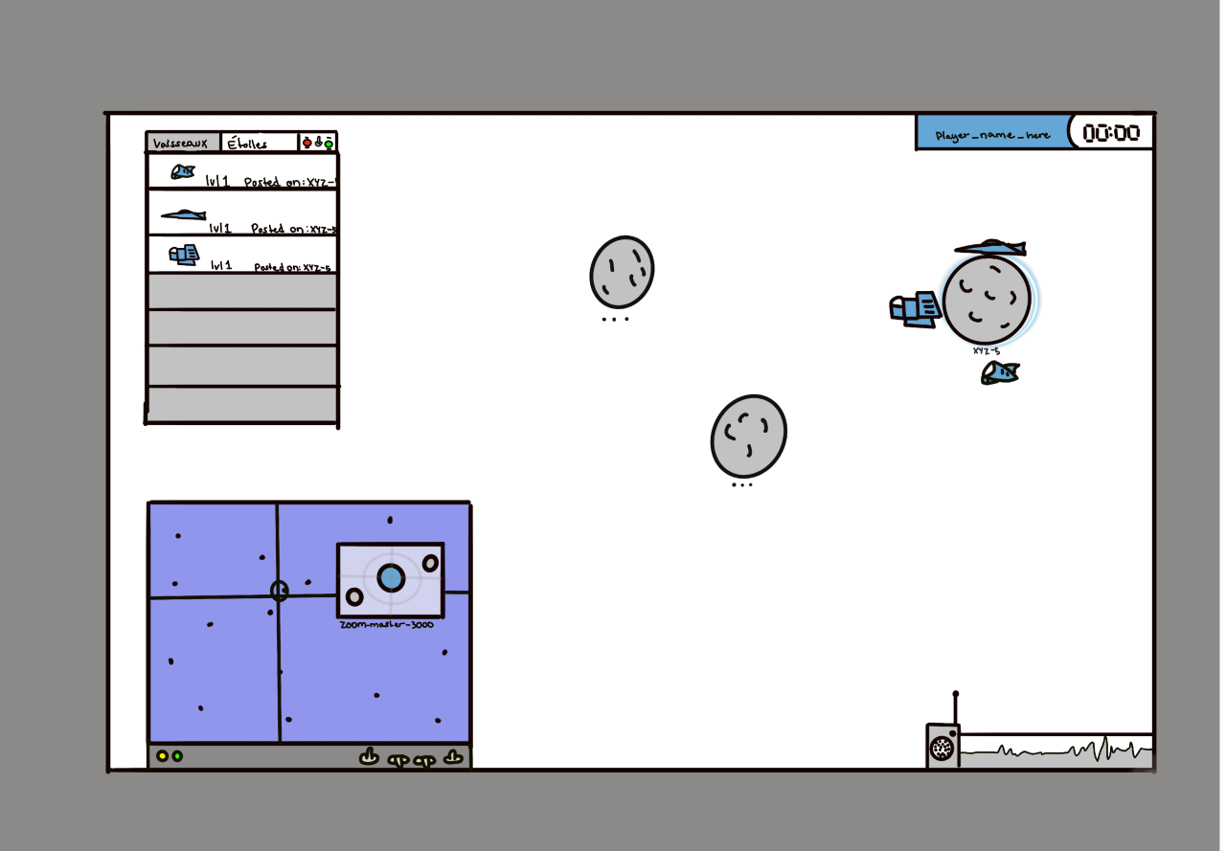
Exemple

Page écran d'identification

 |  |  |  | Indentification
 |  |  |  |  |  | Joueurs | LOBBY
 | Votre nom |  | jean-marc
 |  |  |  |  |  | xxxxx
 |  |  |  |  |  | xxxxx
 | Votre mot de |  | *********** |  |  | xxxxx
 | passe

 |  | Annuler |  |  | Confirmer

 |  |  |  |  |  |  | Commencer | Quitter

